印花税明细--非2320、2355
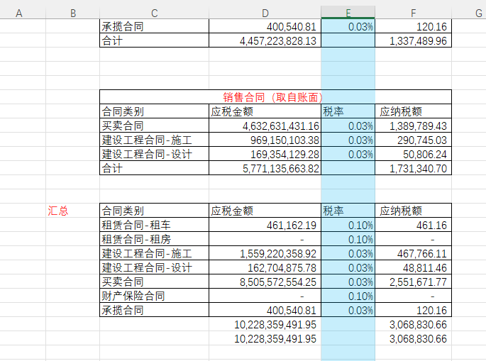
项目公司：
序号 | 税目 | 计税依据 | 税率 | 应纳税额 | 减免税额 | 已缴税额 | 应补（退）税额
正序填充 | 取【合同印花税明细台账】台账月份所属季度的印花税税目去重填列 | 由此表税目=【合同印花税明细台账】印花税税目，取得【合同印花税明细台账】合同金额字段汇总 | 由此表税目=【合同印花税明细台账】印花税税目，取得【合同印花税明细台账】印花税税率 | 由此表税目=【合同印花税明细台账】印花税税目，取得【合同印花税明细台账】应纳税额合计 | 由此表税目=【合同印花税明细台账】印花税税目，取得【合同印花税明细台账】优惠比例、合同金额字段、印花税税率，计算取得行合同金额*印花税税率*优惠比例的汇总数填列 | 默认为空 | ‘=E2-F2
1 | 借款合同 | - | 0.0050% | - | - |  | -
2 | 融资租赁合同 | - | 0.0050% | - | - |  | -
3 | 买卖合同 | 332,481,150.44 | 0.0300% | 99,744.35 | 49,872.17 |  | 49,872.17
4 | 承揽合同 | - | 0.0300% | - | - |  | -
5 | 建设工程合同 | 286,173,816.86 | 0.0300% | 85,852.15 | 42,926.07 |  | 42,926.07
6 | 运输合同 | - | 0.0300% | - | - |  | -
7 | 技术合同 | 174,528.30 | 0.0300% | 52.36 | 26.18 |  | 26.18
8 | 租赁合同 | 67,129.74 | 0.1000% | 67.13 | 33.56 |  | 33.56
9 | 保管合同 | - | 0.1000% | - | - |  | -
10 | 仓储合同 | - | 0.1000% | - | - |  | -
11 | 财产保险合同 | - | 0.1000% | - | - |  | -
12 | 土地使用权 出让书据 | - | 0.0500% | - | - |  | -
13 | 土地使用权、 房屋等建筑 物和构筑物 所有权转让 书据（不包括 土地承包经 营权和土地 经营权转移） | - | 0.0500% | - | - |  | -
14 | 股权转让书据（不包括应 缴纳证券交 易印花税的） | - | 0.0500% | - | - |  | -
15 | 商标专用权、 著作权、专利 权、专有技术 使用权转让 书据 | - | 0.0300% | - | - |  | -
16 | 菅业账簿 | - | 0.0250% | - | - |  | -
17 | 证券交易 | - | 0.1000% | - | - |  | -
 | 合计 | 618,896,625.34 |  | 185,715.98 | 92,857.99 | - | 92,857.98

睿景景程： | 手工上传

